cronoprogramma
Modello Allegato C - Cronoprogramma l.r. 9/23 art. 12
Legge regionale 3 marzo 2023, n. 9, art. 12 “Mediatori culturali” – DPReg n. 187 del 16 novembre 2023 Regolamento recante criteri e modalità per la concessione di contributi finalizzati a sostenere e valorizzare la figura del mediatore culturale e disposizioni per l'Elenco regionale dei mediatori culturali, in attuazione degli articoli 12 e 16 della legge regionale 3 marzo 2023, n. 9 (Sistema integrato di interventi in materia di immigrazione)" |  |  |  |  | 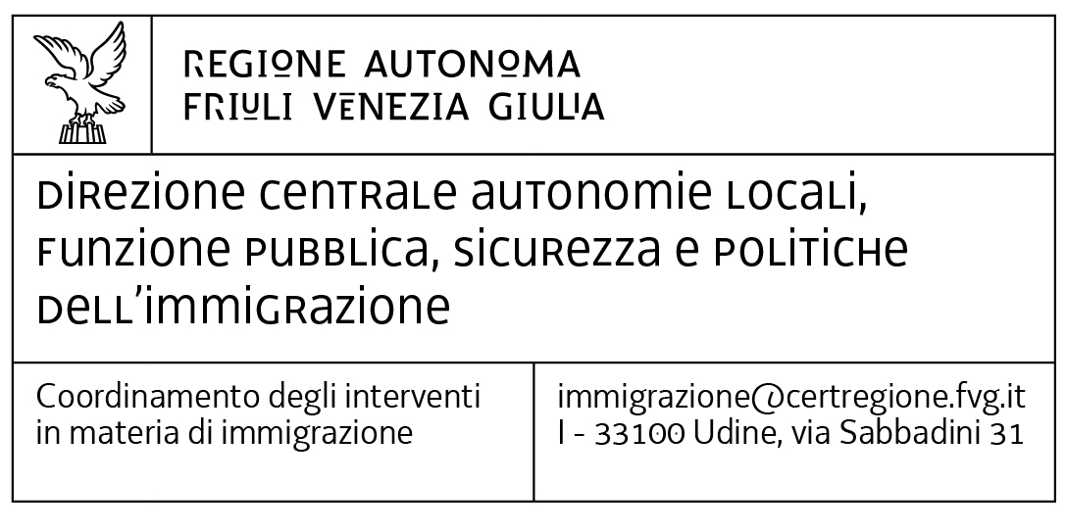
Periodo progettuale dal … al..

Azione/ Attività | mese inizio | durata mesi | 1 | 2 | 3 | 4 | 5 | 6 | 7 | 8 | 9 | 10 | 11 | 12 | 13 | 14 | 15 | 16
 |  |  | …. | …. | …. | …. | …. | …. | …. | …. | …. | …. | …. | …. | …. | …. | …. | ….
…...
…...
…...
…...
…...
…...
…...
…...
…...
…...
…...
…...
…...
…...
…...
…...
…...
…...
…...
…...
…...
…...
…...
…...
…...

